Накладная-№3
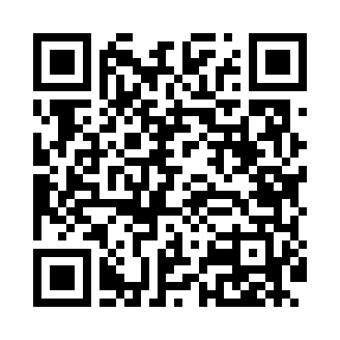
Номер товарно-транспортной накладной: |  |  | Торговый представитель: Karimov Amirjon
Поставщик: Toshkent falcon fly 2 |  |  | Телефон торгового представителя: +
Дата отгрузки: 17.12.2025 |  |  | Контрагент: Amirjon Uzum Market
Дата консигнации: |  |  | Адрес:
Доставщик: |  |  | Телефон:
Телефон доставщика:
Время заказа: 17.12.2025 16:59:49
№ | Штрих-код | Название товаров (работ,услуг) | Количество | Количество в кейсе | Цена | Сумма
 |  |  | 211 |  |  | 1097.5
1 | 6909917140707 | Складная пластиковая корзина для белья, 40×50 см, DB-140-70 | 20 | 20 шт. | 4.20 | 84
2 | 6970128140985 | Складная пластиковая корзина для белья, 40×30 ×34 см, DB-140-98 | 20 | 20 шт. | 3.20 | 64
3 | 6970128140992 | Складная пластиковая корзина для белья 45*35* 40 DB-140-99 | 20 | 20 шт. | 3.60 | 72
4 | 6909917140042 | Складная пластиковая корзина для белья DB-140 -4 | 1 | 1 шт. | 4 | 4
5 | 6926003567947 | Складная пластиковая корзина для белья 47,5×2 8×19,5 см DB-140-116 | 10 | 10 шт. | 3.20 | 32
6 | 6901451401276 | Складная пластиковая корзина для белья 50×35× 31 см DB-140-127 | 10 | 10 шт. | 5.50 | 55
7 | 6901451401283 | Складная пластиковая корзина для белья 58×40× 35 см DB-140-128 | 10 | 10 шт. | 7.10 | 71
8 | 6901451401269 | Складная пластиковая корзина для белья 44×30× 29 см DB-140-126 | 10 | 10 шт. | 4.50 | 45
9 | 6901451401252 | Складная пластиковая корзина для белья 37×27× 26 см DB-140-125 | 10 | 10 шт. | 3.70 | 37
10 | 6956843297651 | Складная пластиковая корзина для белья DB-140 -68 | 10 | 10 шт. | 6.20 | 62
11 | 6906551400877 | Ящик-органайзер для хранения игрушек для дете й, 39,5×25×24 см, DB-140-87 | 10 | 10 шт. | 6.20 | 62
12 | 6923014007305 | Ящик-органайзер для хранения игрушек для дете й, 28×28×27 см, DB-140-73 | 25 | 1 коробка, 5 шт. | 5.20 | 130
13 | 6937547509076 | Щетка для унитаза A07 DB-152-436 | 5 | 5 шт. | 2.70 | 13.50
14 | 6937547509014 | Щетка для унитаза A01 DB-152-435 | 5 | 5 шт. | 3.20 | 16
15 | 5903313455367 | Металлическая Хлебница 18/0 SS body + carbon steel lid 39*25.5*18.5cm XP-4-4 | 5 | 1 коробка, 1 шт. | 15 | 75
16 | 6958701524445 | Пластмассовая мусорная корзина 287 DB-152-444 | 10 | 10 шт. | 4.70 | 47
17 | 2011064896360 | Набор Пластмас доска 9O99 29,5х20см 4шт овалн ый GB-60-8 | 5 | 5 шт. | 6.60 | 33
18 | 6901451401320 | Складная пластиковая корзина для белья 58×40× 35 см DB-140-132 | 5 | 5 шт. | 6.50 | 32.50
19 | 6901451401306 | Складная пластиковая корзина для белья 44×30× 29 см DB-140-130 | 5 | 5 шт. | 4.10 | 20.50
20 | 2102373098337 | Детский игровой мат DB-98-33 1800x2000 cm | 5 | 5 шт. | 11.50 | 57.50
21 | 2102373098351 | Детский игровой мат DB-98-35 1.5x1.80m | 5 | 5 шт. | 8.90 | 44.50
22 | 2102373098344 | Детский игровой мат DB-98-34 120x180 | 5 | 5 шт. | 8 | 40
Итого: 1097.5$|->UZS: 13,718,750.00

